注意事項
【 注意事項 】

開会式・閉会式を行っている間、
観覧席に居る方は
私語を慎み、
静かにしていること!!

パンフあたま

第2６回






岐阜県予選会

第26回 ダイハツ全国小学生ＡＢＣバドミントン大会岐阜県予選会

 | 期 日 | 令和 ７年 ５月 １７日（土） A・B・Cグループ予選(C決定戦)
 |  | 令和 ７年 ５月 １８日（日） A・Bグループ予選・決定戦
 | 場 所 | 池田町総合体育館
 | 主 催 | 岐阜県バドミントン協会

 | 主 管 | 岐阜県小学生バドミントン連盟

 | 冠協賛 | ダイハツ工業株式会社

http://daihatsu-badminton.com/

本大会における審判運営
本大会（岐阜県予選会）における審判運営

 | コートNO | 審判担当
 | 1 | 大垣市 | 大垣市 | 大垣市 | 大垣市 | 大垣中川 | 大垣中川
 | 2 | 各務原 | 各務原 | 各務原 | 各務原 | 大垣安井 | 大垣安井
 | 3 | 大垣北 | 大垣北 | 大垣北 | 大垣北 | 多治見 | 多治見
 | 4 | 大垣東 | 大垣東 | 大垣東 | 大垣東 | 岐南Jr. | 岐南Jr.
 | 5 | IMPACT | IMPACT | IMPACT | 郡上八幡 | 郡上八幡 | 郡上八幡
 | 6 | 真正 | 真正 | 真正 | 高山 | 高山 | 高山
 | 7 | 羽島 | 羽島 | 羽島 | 岐阜市 | 岐阜市 | 岐阜市
 | 8 | 神戸町 | 神戸町 | 神戸町 | 柳津 | 柳津 | 柳津
 | 9 | 大垣静里 | 大垣静里 | 大垣静里 | 垂井JSC | 垂井JSC | 垂井JSC
 | 10 | 池田町 | 池田町 | 池田町 | STAYGOLD | STAYGOLD | STAYGOLD

ステージ
チーム名 |  |  | 人数
大垣市BSS |  |  | 4 人 |  | コートの配置
各務原ジュニアバドミントンクラブ |  |  | 4 人
大垣北バドミントン少年団 |  |  | 4 人
コートNo_6
コートNo_1
大垣東バドミントン少年団 |  |  | 4 人
Team IMPACT |  |  | 3 人
郡上八幡Ｊｒ．バドミントンクラブ |  |  | 3 人
コートNo_7
コートNo_2
真正ジュニアバドミントンスポーツ少年団 |  |  | 3 人
高山ジュニアバドミントンクラブ |  |  | 3 人
コートNo_8
コートNo_3
羽島クラブ |  |  | 3 人
岐阜市ＢＢＣ |  |  | 3 人
神戸町バドミントン少年団 |  |  | 3 人
コートNo_9
コートNo_4
柳津バドミントンクラブ |  |  | 3 人
大垣静里バドミントン少年団 |  |  | 3 人
垂井ＪＳＣ |  |  | 3 人
コートNo_10
コートNo_5
池田町バドミントン少年団 |  |  | 3 人
STAYGOLD |  |  | 3 人
大垣中川バドミントン少年団 |  |  | 2 人
大垣安井バドミントン少年団 |  |  | 2 人
多治見ジュニアバドミントンクラブ |  |  | 2 人
岐南ジュニアBC |  |  | 2 人
 |  |  | 60 人

審判説明会は行いません。
コート1面を複数の団体で担っていただきます。途中でメンバーが入れ替わる団体は、
協同の団体の方とお打ち合わせの上 欠員の出ないようお願いいたします。

選手の動線について
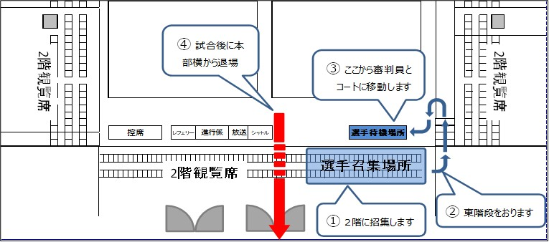
 | 選手の動線について
 | 今大会は試合前の選手の招集場所をアリーナ2階席【入って右手】に設けます。

① | 招集がかかります
② | コールがかかりましたら東階段を下りてアリーナに入場します。
③ | 選手待機場所で審判さんと合流します。審判帯同で、コートに移動します。
④ | 試合後は本部席横を通りロビーに抜けた後、観覧席にお戻りください。

